关系图
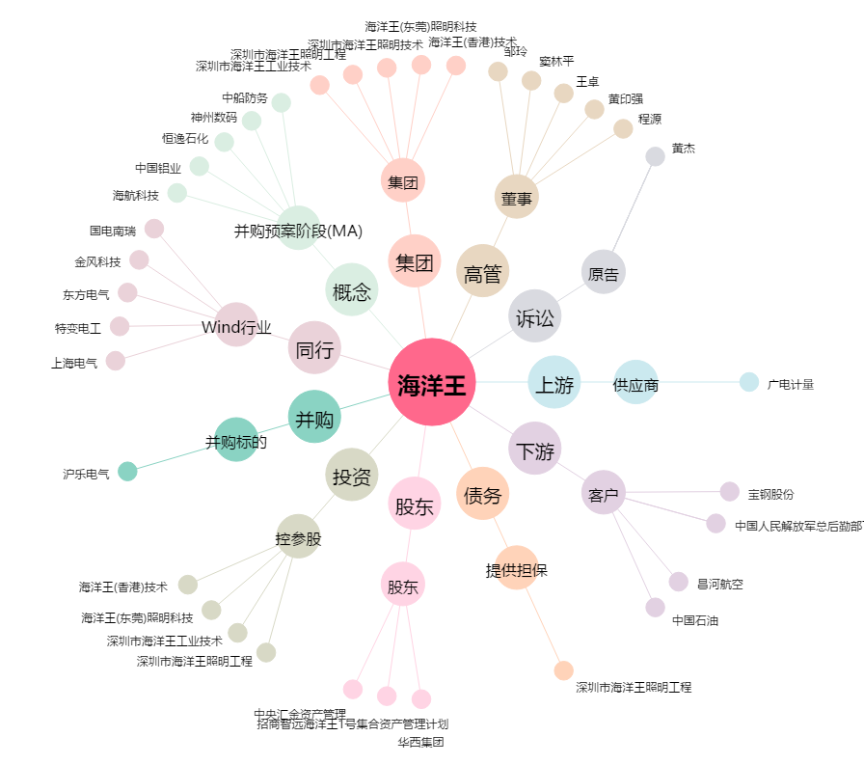
海洋王[002724.SZ] - 关系概览图

